Sheet1
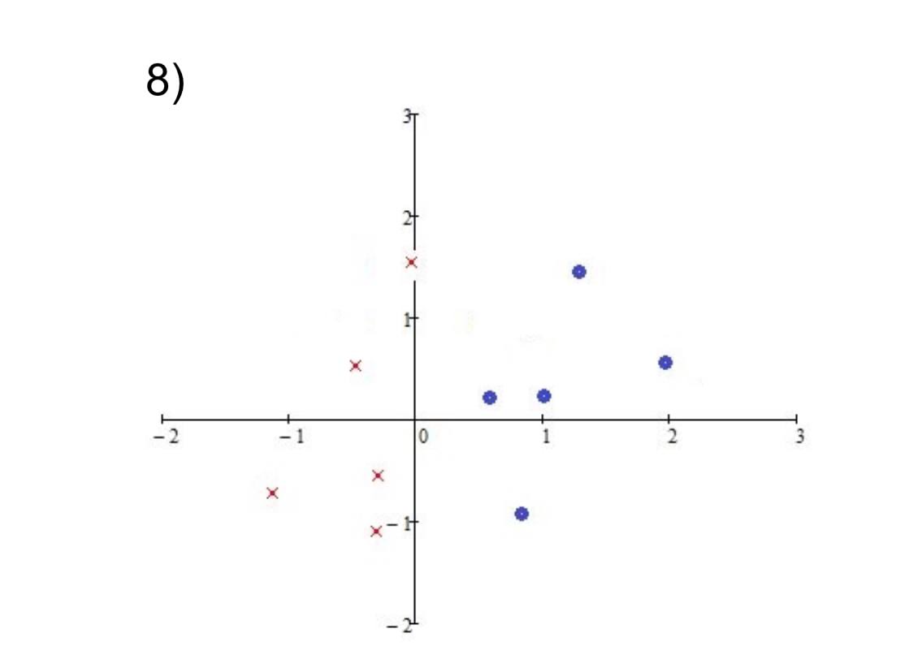

Заглавие диаграммы

Заглавие диаграммы

класс | х0 | х1 | х2 | w0 | w1 | w2 | z | y | верно?
- | 1 | 0.5 | 0.2 | 0.6 | 0.1 | 0.3 | 0.71 | 1 | -
- | 1 | 0.8 | -1 | -0.4 | -0.4 | -0.1 | -0.62 | 0 | +
- | 1 | 1 | 0.2 | -0.4 | 1.1 | -0.4 | 0.62 | 1 | -
- | 1 | 1.5 | 1.7 | -1.9 | -0.4 | 1.5 | 0.05 | 1 | -
- | 1 | 2 | 0.7 | -2.9 | -0.9 | -1.1 | -5.47 | 0 | +
+ | 1 | -1.1 | -1.6 | -2.9 | -0.9 | -1.1 | -0.15 | 0 | -
+ | 1 | -0.5 | 0.60 | 1.6 | 1.2 | 1.2 | 1.72 | 1 | +
+ | 1 | -0.3 | -0.4 | 1.6 | 1.2 | 1.2 | 0.76 | 1 | +
+ | 1 | -0.3 | -1.1 | 1.6 | 1.2 | 1.2 | -0.08 | 0 | - | х1 | х2
+ | 1 | 0 | 1.7 | 2.6 | 1.7 | 2.3 | 6.51 | 1 | + | 0.5 | 2
- | 1 | 0.5 | 0.2 | 2.6 | 1.7 | 2.3 | 3.91 | 1 | - | 0.8 | 3.8
- | 1 | 0.8 | -1 | 1.6 | 0.9 | 1.3 | 1.02 | 1 | - | 1 | 5
- | 1 | 1 | 0.2 | 0.6 | 1.4 | 0.7 | 2.14 | 1 | - | 1.5 | 8
- | 1 | 1.5 | 1.7 | -0.6 | -0.3 | 1.3 | 1.16 | 1 | - | 2 | 11
- | 1 | 2 | 0.7 | -1.6 | -2.3 | -0.6 | -6.62 | 0 | + | -1.1 | -7.6
+ | 1 | -1.1 | -1.6 | -1.6 | -2.3 | -0.6 | 1.89 | 1 | + | -0.5 | -4
+ | 1 | -0.5 | 0.60 | -1.6 | -2.3 | -0.6 | -0.81 | 0 | - | -0.3 | -2.8
+ | 1 | -0.3 | -0.4 | -0.6 | -2.6 | -1 | 0.58 | 1 | + | -0.3 | -2.8
+ | 1 | -0.3 | -1.1 | -0.6 | -2.6 | -1 | 1.28 | 1 | + | 0 | -1
+ | 1 | 0 | 1.7 | -0.6 | -2.6 | -1 | -2.3 | 0 | -
- | 1 | 0.5 | 0.2 | 0.4 | -2.1 | -0.8 | -0.81 | 0 | +
- | 1 | 0.8 | -1 | 0.4 | -2.1 | -0.8 | -0.48 | 0 | +
- | 1 | 1 | 0.2 | 0.4 | -2.1 | -0.8 | -1.86 | 0 | +
- | 1 | 1.5 | 1.7 | 0.4 | -2.1 | -0.8 | -4.11 | 0 | +
- | 1 | 2 | 0.7 | 0.4 | -2.1 | -0.8 | -4.36 | 0 | +
+ | 1 | -1.1 | -1.6 | 0.4 | -2.1 | -0.8 | 3.99 | 1 | +
+ | 1 | -0.5 | 0.60 | 0.4 | -2.1 | -0.8 | 0.97 | 1 | +
+ | 1 | -0.3 | -0.4 | 0.4 | -2.1 | -0.8 | 1.35 | 1 | +
+ | 1 | -0.3 | -1.1 | 0.4 | -2.1 | -0.8 | 1.91 | 1 | +
+ | 1 | 0 | 1.7 | 0.4 | -2.1 | -0.8 | -0.96 | 0 | -
- | 1 | 0.5 | 0.2 | 1.4 | -1.6 | -0.6 | 0.48 | 1 | -
- | 1 | 0.8 | -1 | 0.4 | -2.4 | 0.4 | -1.92 | 0 | +
- | 1 | 1 | 0.2 | 0.4 | -2.4 | 0.4 | -1.92 | 0 | +
- | 1 | 1.5 | 1.7 | 0.4 | -2.4 | 0.4 | -2.52 | 0 | +
- | 1 | 2 | 0.7 | 0.4 | -2.4 | 0.4 | -4.12 | 0 | +
+ | 1 | -1.1 | -1.6 | 0.4 | -2.4 | 0.4 | 2.4 | 1 | +
+ | 1 | -0.5 | 0.60 | 0.4 | -2.4 | 0.4 | 1.84 | 1 | +
+ | 1 | -0.3 | -0.4 | 0.4 | -2.4 | 0.4 | 0.96 | 1 | +
+ | 1 | -0.3 | -1.1 | 0.4 | -2.4 | 0.4 | 0.68 | 1 | +
+ | 1 | 0 | 1.7 | 0.4 | -2.4 | 0.4 | 1.08 | 1 | +
- | 1 | 0.5 | 0.2 | 0.4 | -2.4 | 0.4 | -0.72 | 0 | +
- | 1 | 0.8 | -1 | 0.4 | -2.4 | 0.4 | -1.92 | 0 | +
- | 1 | 1 | 0.2 | 0.4 | -2.4 | 0.4 | -1.92 | 0 | +
- | 1 | 1.5 | 1.7 | 0.4 | -2.4 | 0.4 | -2.52 | 0 | +
- | 1 | 2 | 0.7 | 0.4 | -2.4 | 0.4 | -4.12 | 0 | +
+ | 1 | -1.1 | -1.6 | 0.4 | -2.4 | 0.4 | 2.4 | 1 | +
+ | 1 | -0.5 | 0.60 | 0.4 | -2.4 | 0.4 | 1.84 | 1 | +
+ | 1 | -0.3 | -0.4 | 0.4 | -2.4 | 0.4 | 0.96 | 1 | +
+ | 1 | -0.3 | -1.1 | 0.4 | -2.4 | 0.4 | 0.68 | 1 | +
+ | 1 | 0 | 1.7 | 0.4 | -2.4 | 0.4 | 1.08 | 1 | +

